PD
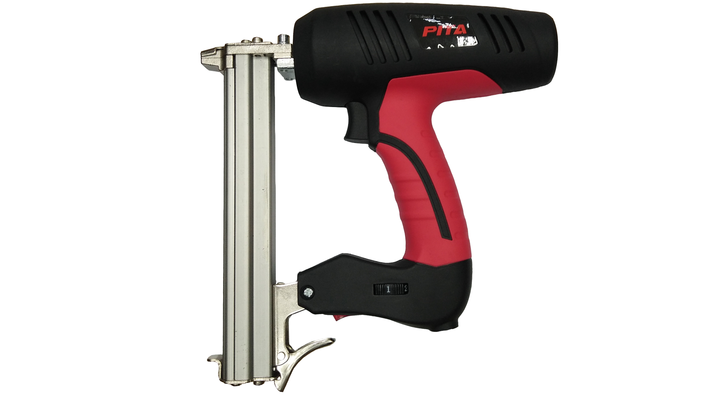
เลขที่ SKU : 02-210-530 วันที่ : 20/10/2023
1. ข้อมูลสินค้า |  |  |  | รูปสินค้า
ประเภท (กลุ่มหลัก) | ปืนยิงตะปู | ประเภท (กลุ่มรอง) | ปืนยิงตะปูไฟฟ้า
ชื่อภาษาไทย | ปืนไฟฟ้า 1022 PITA | ชื่อภาษาอังกฤษ | 1022 PITA Electric nailer
รหัสสินค้า | 02-210-530 | Barcode | 8859007709179
สถานะสินค้า | D22 | รหัสทีมขาย
รุ่น (Model) | 1022 | ยี่ห้อ | PITA
สีตัวสินค้า | ดำ - แดง | สีของบรรจุภัณฑ์ | ดำ - แดง
ทำจากวัสดุ | พลาสติก - เหล็ก | ประเทศผู้ผลิต | PRC
ผู้ผลิต | S67 เครื่องมือไฟฟ้า 3

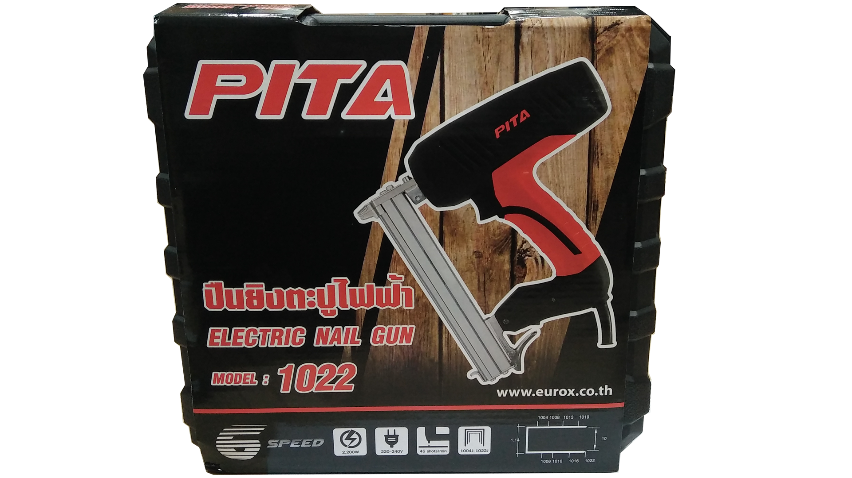
2. คุณสมบัติ |  |  |  | รูปบรรจุภัณฑ์
กำลังไฟฟ้า | 2,200 วัตต์ | แรงดันไฟฟ้า | 220-230V/50-60Hz
ตะปู | 1004 - 1022 | บรรจุได้ | 100 นัด
อัตราการยิง | 45 ครั้ง/นาที | ปรับความแรง | 6 ระดับ

3. รายละเอียดบรรจุภัณฑ์
ขนาดสินค้า (ซม.) | 23x6.5x25 (ไม่รวมบรรจุภัณฑ์) | น้ำหนักสินค้า (กก.) | 1.4 (ไม่รวมบรรจุภัณฑ์)
ขนาดกล่อง 1 (ซม.) | 31x8.5x30 | ขนาดบรรจุ (กล่อง) | 1 PCS
ขนาดกล่อง 2 (ซม.)
 |  | น้ำหนักรวมสินค้า (กก.) | 2.3
บาร์โค้ดกล่อง | 8859007709179 | ขนาดลัง (ซม.) | xx | อุปกรณ์ภายในกล่อง
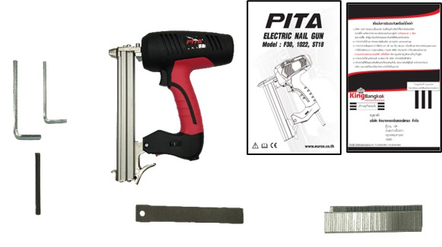
ขนาดบรรจุ (ลัง) |  | น้ำหนักลังรวมสินค้า (กก.)

4. อุปกรณ์ภายในกล่อง
- คู่มือการใช้งาน - ใบรับประกัน 3 เดือน - ประแจแอล - ตะปู - ลิ้นปืน 1 อัน - เหล็กเล็ก 1 แท่ง

5. วิธีการใช้งาน
ใช้กับตะปู 1004J-1022J ยิงหนัง, ไม้, พลาสติก

6. จุดเด่น จุดขาย ของสินค้า
- กล่องพลาสติกแข็งแรงทนทาน - หน้ำหนักเบา กระชับมือ - ประสิทธิภาพสูง แม่นยำ - ปรับความแรงของการยิงตะปูได้ 6 ระดับตามต้องการ |  |  |  | รูปลังสินค้า

7. การรับประกัน
ระยะเวลารับประกัน (เดือน) | 3 ระบุ
ประเภทการรับประกัน | เครื่องมือไฟฟ้า
เงื่อนไขการรับประกัน | 1. บริษัทฯ จะบริการซ่อมและเปลี่ยนอะไหล่ โดยไม่คิดมูลค่าแก่สินค้าที่จัดจำหน่ายโดยบริษัทฯ ในกรณีที่ความเสียหายเกิดจากความผิดพลาดของโรงงานผู้ผลิต ภายในระยะเวลา 3 เดือน นับจากวันที่ซื้อ (ทั้งนี้ดูจากใบเสร็จรับเงินของทางร้านค้าที่สั่งซื้อและใบรับประกัน) 2. การรับประกันนี้ไม่รวมการชำรุดของวัสดุสิ้นเปลือง อุปกรณ์เสริม และของแถมในชุด 3. การรับประกันจะสิ้นสุดจากการใช้ผิดประเภท เช่น ถอด ซ่อม ดัดแปลง แก้ไขเปลียนสภาพไปจากเดิมโดยบุคคลภายนอก หรือการดูแลรักษาไม่ถูกต้องตามที่ระบุไว้ในคู่มือ 4. การรับประกันนี้ไม่รวมถึงค่าขนส่ง หากต้องการให้ บริษัทฯ บริการถึงที่จะมีค่าใช้จ่าย 5. ใบรับประกันนี้ใช้ได้เฉพาะเครื่องที่มีเบอร์เครื่องตรงกันเท่านั้น ไม่สามารถโอนให้ผู้อื่นได้ หากใบรับประกันหาย บริษัทฯ ขอสงวนสิทธิ์การไม่ออกใบรับประกันใหม่ในทุกกรณี

8. ข้อมูล สคบ.
ชื่อสินค้า | ปืนไฟฟ้า 1022 PITA
ผลิตจากประเทศ | PRC
จัดจำหน่ายโดย | บริษัท คิงบางกอก อินเตอร์เทรด จำกัด |  |  | รูป Barcode

 | 541,543,545 ซอย 39/1 แขวงท่าแร้ง เขตบางเขน กรุงเทพมหานคร 10220
 | เลขประจำตัวผู้เสียภาษี: 0105545012035 สำนักงานใหญ่ | โทรศัพท์: 02-509-3850 | โทรสาร: 02-509-3856
บรรจุ | 1 ตัว/กล่อง
วิธีการใช้ | ใช้กับตะปู 1004J-1022J ยิงหนัง, ไม้, พลาสติก
คำเตือน | ขณะใช้งานหรือเลิกใช้งาน ควรเก็บอุปกรณ์ให้พ้นมือเด็กเพื่อความปลอดภัย
ราคา | ระบุ ณ จุดขาย
วันที่ผลิต

9. ข้อควรระวัง
คำเตือน | ขณะใช้งานหรือเลิกใช้งาน ควรเก็บอุปกรณ์ให้พ้นมือเด็กเพื่อความปลอดภัย
ข้อแนะนำในการใช้งาน | ห้ามใช้งานผิดประเภท

